F178
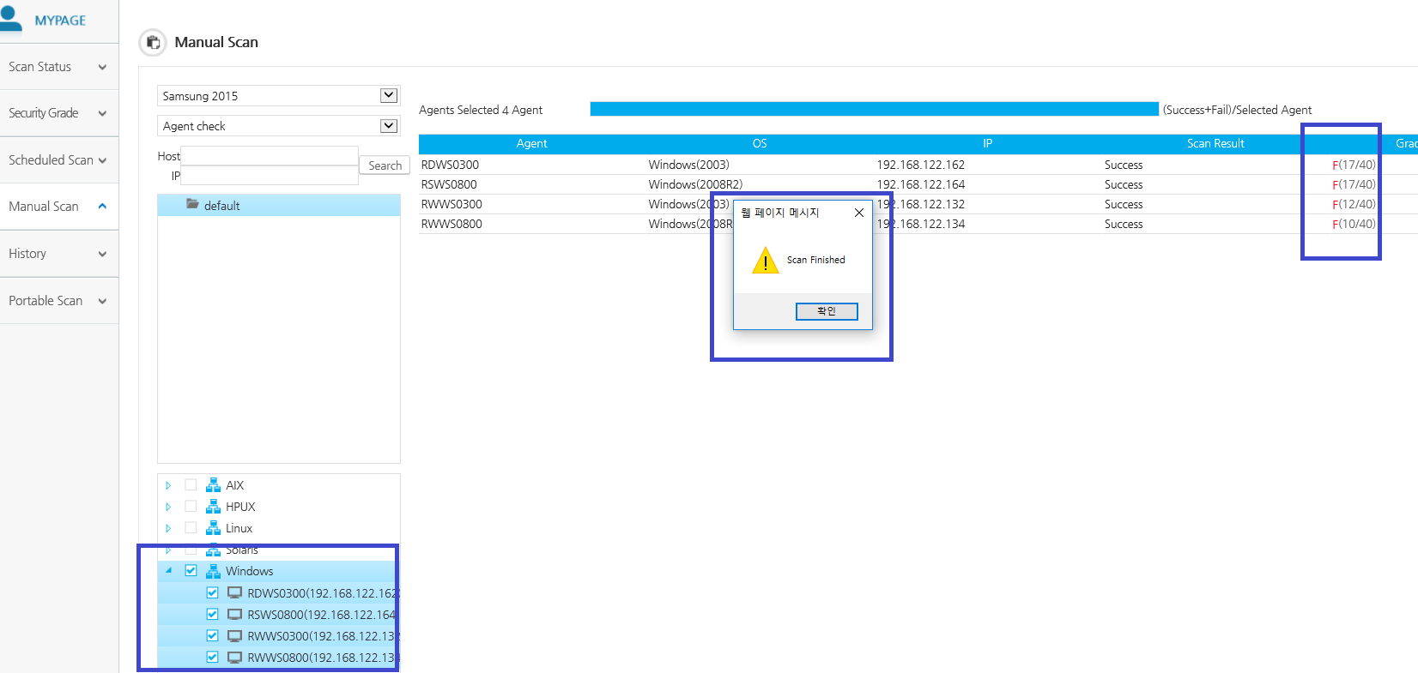

Windows 선택 후 점검 진행-> 완료
Scan Status에서 확인 시 Not Scanned로 계속 존재함



Windows뿐만 아니라 전체 작동 시에도 동일하게
Scan Status에서 확인 시 Not Scanned로 계속 존재함

KOR처럼 작동 시 A,B,C,F, 미점검으로 바껴야 할 거 같음.

F295
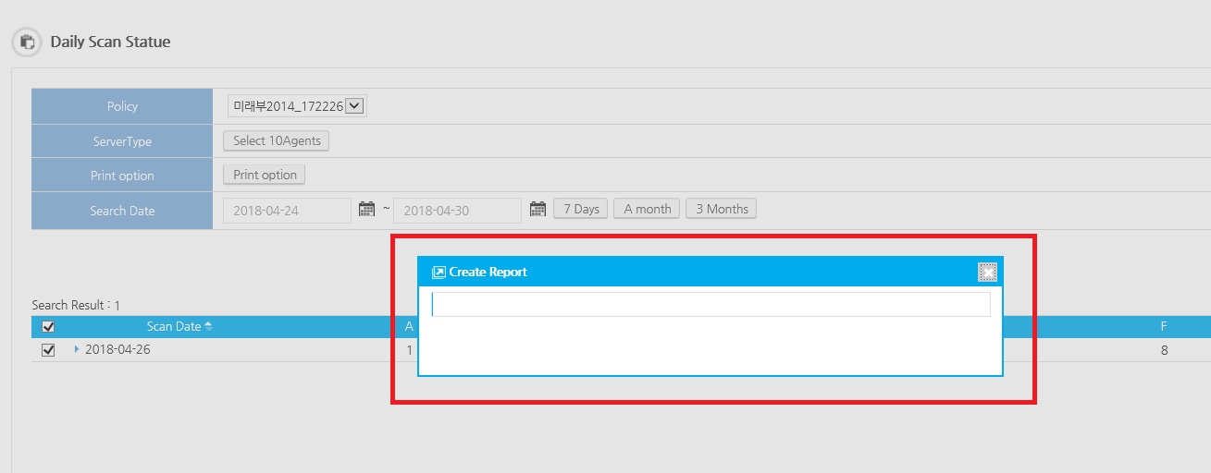
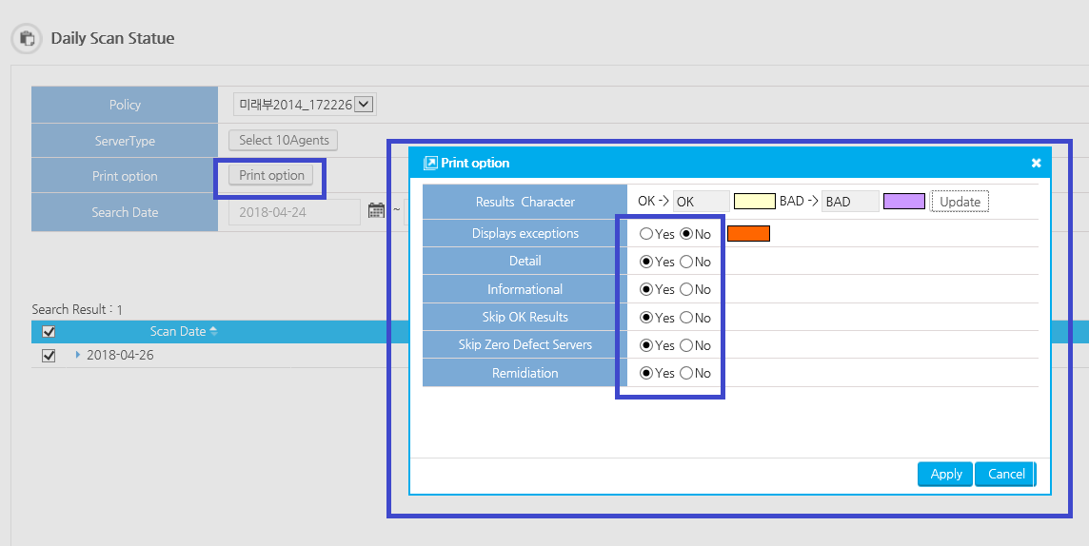

Displays exceptions만 No로 나하 나머지는 Yes로 한 다음 =>Search => Search Result에 하나가 노출 됨 => 체크박스 선택 후 Create Report 시 계속해서 멈춰있는 현상
Print option 선택에 따라 Report에 노출되는 차이는 모르겠지만 Create Report 멈춰있는 것은 문제라고 생각들어 등록함.

F148
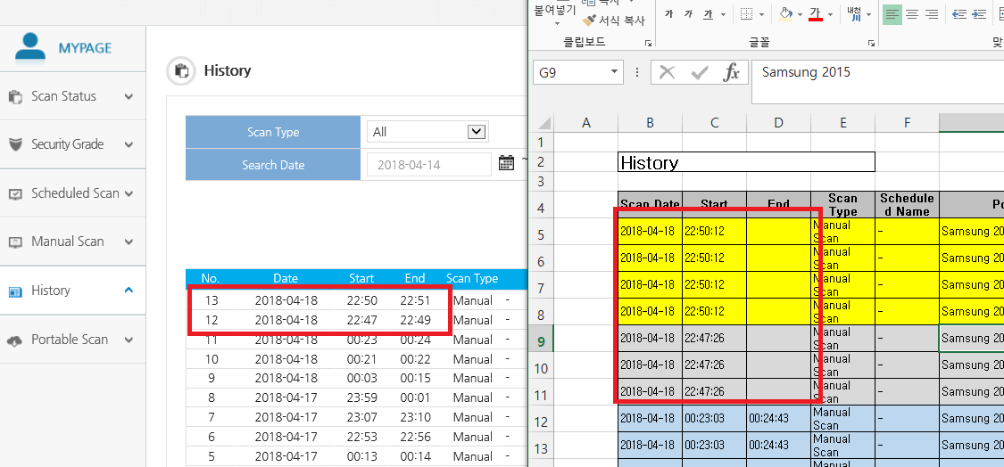

F149
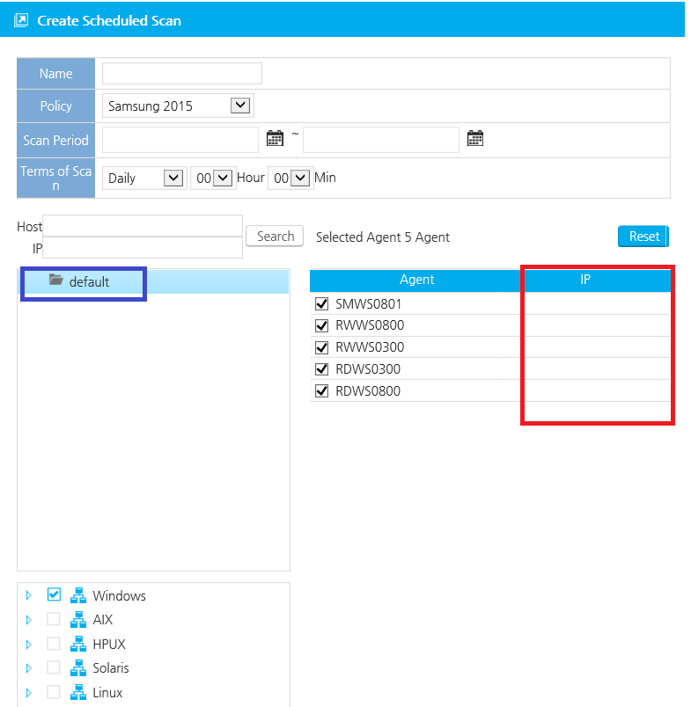

F150
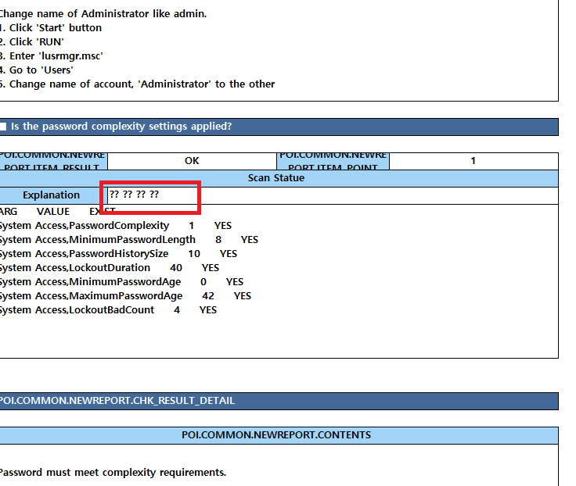

F151
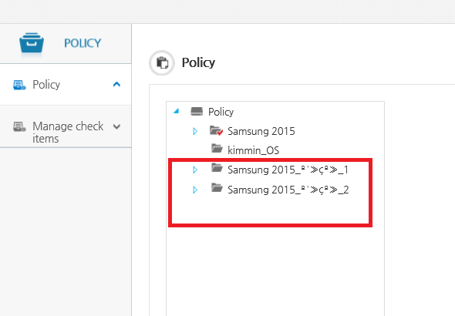

Critical
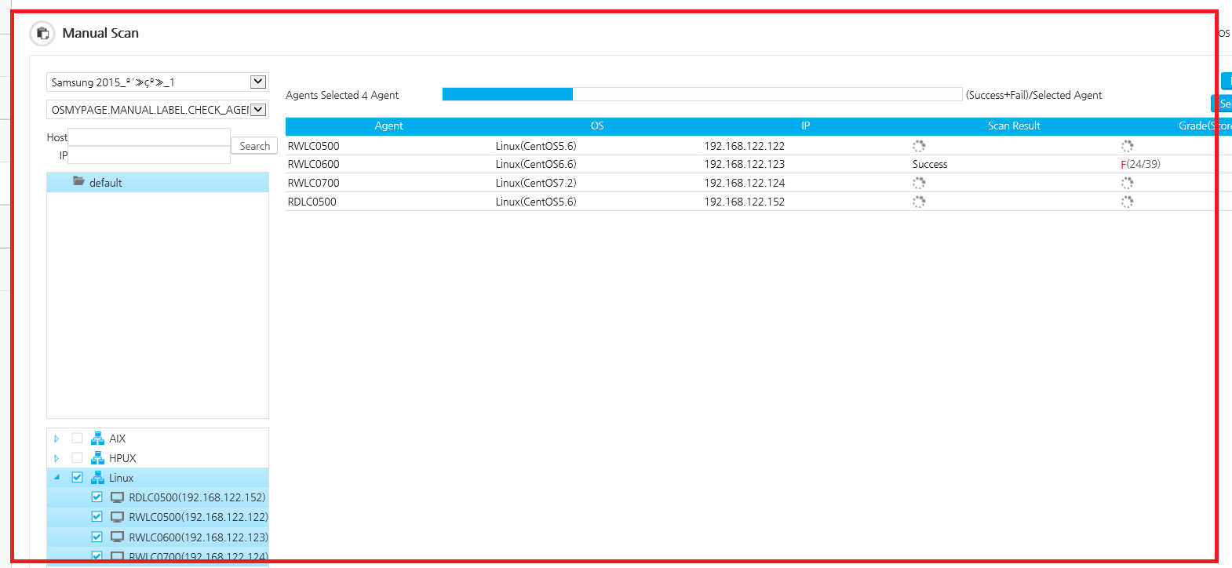

F157
